学習内容
1 | 前回の続き

 | pullされた物が4つあった理由についてですが
 | Docker imageはImage layer から構成されています。

34jhkjhgf43h
Image layer
 |  |  |  |  |  |  |  | ※ハッシュ値は適当

43kj4hjskdjfh
Image layer
PullしたubuntuのDocker image

3l4kjlsdkfjvsjh
Image layer

0dofkvdfksdk
Image layer

 | なぜこのような構成になっているのかというと
 | 1つのDocker imageからコンテナA、コンテナBを作る際

 | Docker image

asdsdasdasda（A必須）
asdsdasdasda（B必須）

34jhkjhgf43h

43kj4hjskdjfh

3l4kjlsdkfjvsjh

0dofkvdfksdk

 | コンテナAを作る時だけ必要なレイヤーと共通レイヤー、コンテナBを作る時だけ必要なレイヤーと
 | 共通レイヤーという風に分けることができるのでDockerは同じimage layerを量産しなくて済むので
 | スペースを節約することができるためである。

2 | Ubunthのコンテナを更新する
 | 前回でも使用したコマンドでUbunthOSがあるコンテナを作成します。
 | コマンド
 | docker run -it ubuntu bash

 | 今回は「test」というファイルを作ります。
 | まずコンテナ内にあるファイルを確認します。
 | コマンド
 | ｌｓ

 | binからvarまでが今存在するファイルになります。

 | 「test」というファイルを作ります。
 | コマンド
 | touch test

 | 確認すると

 | できています。

3 | コンテナをrestertして再度コンテナを起動する。

 | testというファイルを作ったコンテナを再度起動する
 | コマンド
 | docker restart <ハッシュ値>

 | HOST内にあるtestのファイルを作ったDocker imageのCONTAINAR ID確認する。

 | 上記コマンドで起動します。

 | 起動しているかの確認をします

 | ステータスがUPになっているので起動しています。

 | このコマンドではコンテナを起動しているだけなので
 | コンテナ内で作業するには入らなくてはいけません。
 | コマンド
 | docker exec -it <conteiner> <comando>

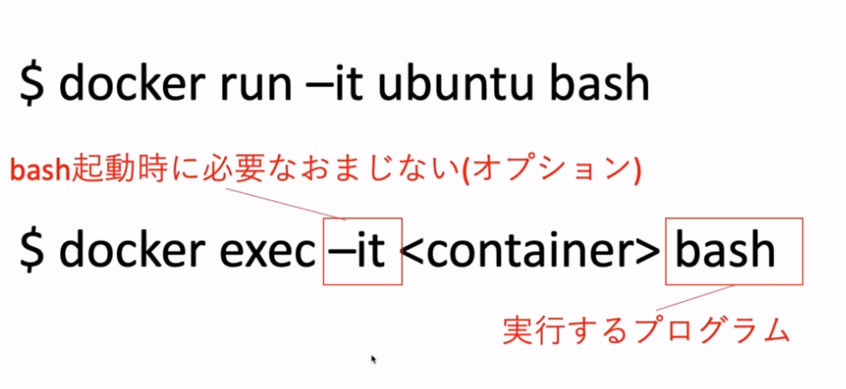

 | <conteiner>にハッシュ値を指定して実行すると、入ることができました。

 | ｌｓコマンドでtestがあることが確認できました。

 | このコンテナから出るときは
 | コマンド
 | exit
 | もしくは
 | detach：ctrl＋ｐ＋ｑ

 | を使用しますが、exitした時とdetachした時ではコマンド実行後のコンテナのステータスが
 | 変わります。

 | runで起動したときのexitの場合
 | HOST |  |  | Conteiner

 |  | Process |  |  | UP

 |  |  | exit後↓
 | HOST |  |  | Conteiner
 |  |  |  |  |  |  | HOSTからのプロセスが切れて
 |  |  |  |  |  |  | コンテナもステータスがExitになる
 |  |  |  |  | Exit |  | 再度同じコンテナを使う場合は
 |  |  |  |  |  |  | コンテナを起動してアクセスするという手順が
 |  |  |  |  |  |  | 必要となる

 | restertで起動したときのexitの場合
 | HOST |  |  | Conteiner
 |  |  |  |  |  |  | restertコマンドでProcess１を使い
 |  | restert |  |  |  |  | ConteinerのステータスをUPにする。
 |  | Process１ |  |  | UP

 |  |  | exec後↓
 | HOST |  |  | Conteiner

 |  | restert |  |  |  |  | execコマンドでProcess２を使い
 |  | Process１ |  |  | UP |  | Conteinerにアクセスする。
 |  | exec
 |  | Process２

 |  |  | exit後↓
 | HOST |  |  | Conteiner

 |  | restert |  |  |  |  | exitコマンドで接続が切れてProcess２は
 |  | Process１ |  |  | UP |  | なくなるが、Process１があるのでConteiner
 |  |  |  |  |  |  | のステータスはUPの状態を維持する。

 | detachの場合
 | HOST |  |  | Conteiner

 |  | Process |  |  | UP

 |  |  | detach後↓
 | HOST |  |  | Conteiner
 |  |  |  |  |  |  | HOSTからのプロセスは残り、
 |  |  |  |  |  |  | コンテナのステータスはUPのままになる
 |  | Process |  |  | UP |  | ここで再度コンテナにアクセスする際に
 |  |  |  |  |  |  | コマンド
 |  |  |  |  |  |  | docker attach <ハッシュ値>

 | detachで抜けたため

 | ステータスはUPのままで保持されている。

 | attachで再度入ることができた。

 | exitで出ると

 | ステータスはExitedとなる

4 | コンテナをcommitして更新内容をDocker imageにする

 | 上記図にあるように現在ID：3d6368b60d97はUPの状態になっています。
 | このコンテナをDocker imageにします。
 | コマンド
 | docker commit 3d6368b60d97 ubuntu:updated |  |  |  |  |  | ※｛：」以下はタグの名前

 | これを実行してDocker imageを確認すると

 | 新しくDocker imageが作られたことが分かります。

 | また、この新しく作ったDocker imageをDockerHubにpushして
 | チームに共有ができるようにします。

5 | DockerHubにリポジトリを作成する

 | Dockerhub内に自分のリポジトリを作成し、４で作成したDocker imageをpullする。

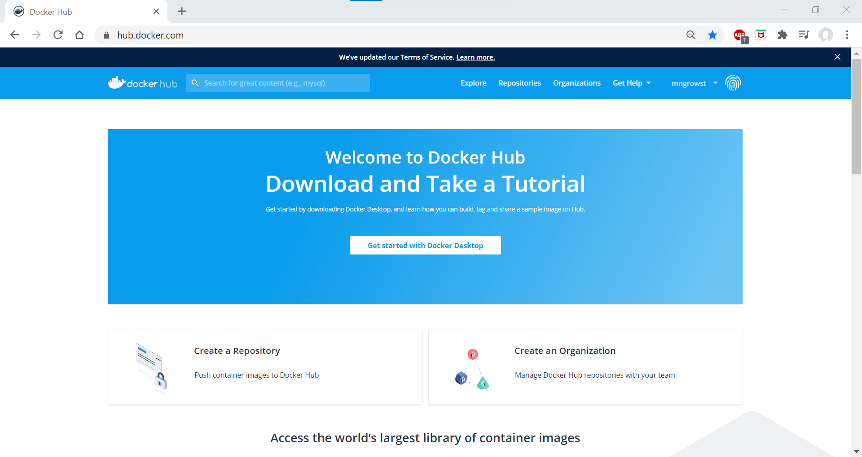

 | Docker Hub にアクセスし、Create a Repository をクリックする。
 | https://hub.docker.com/

 |  |  |  |  |  | 名前を「my-first-repo」としてPublicで作成する。

